Harmonogram
 | -1
 | -1
 | -1
 | -1
 | -1 | 1
 | -1
 | -1
 | -1
 | -1
 | -1 | 1
 | -1
 | -1
 | -1
 | -1
 | -1 | 1
 | -1
 | -1
 | -1
 | -1
 | -1 | 1
 | -1
 | -1
 | -1
 | -1
 | -1 | 1
 | -1
 | -1
 | -1
 | -1
 | -1 | 1
 | -1
 | -1
 | -1
 | -1
 | -1 | 1
 | -1
 | -1
 | -1
 | -1
 | -1 | 1
 | -1
 | -1
 | -1
 | -1
 | -1 | 1
 | -1
 | -1
 | -1
 | -1
 | -1 | 1
...
 |  |  |  |  |  | Harmonogram v mesiacoch od spustenia
# | Modul | Faza projektu | Inkrement | INK START | INK END | Start | Korigovany start | Trvanie | Koniec
1 |  |  |  |  |  | 0 | -1 |  | -1
 |  |  |  |  |  |  | -1 |  | -1
 |  |  |  |  |  |  | -1 |  | -1
 |  |  |  |  |  |  | -1 |  | -1
 |  |  |  |  |  |  | -1 | 1 | 0
2 |  |  |  |  |  | 0 | -1 |  | -1
 |  |  |  |  |  |  | -1 |  | -1
 |  |  |  |  |  |  | -1 |  | -1
 |  |  |  |  |  |  | -1 |  | -1
 |  |  |  |  |  |  | -1 | 1 | 0
3 |  |  |  |  |  | 0 | -1 |  | -1
 |  |  |  |  |  |  | -1 |  | -1
 |  |  |  |  |  |  | -1 |  | -1
 |  |  |  |  |  |  | -1 |  | -1
 |  |  |  |  |  |  | -1 | 1 | 0
4 |  |  |  |  |  | 0 | -1 |  | -1
 |  |  |  |  |  |  | -1 |  | -1
 |  |  |  |  |  |  | -1 |  | -1
 |  |  |  |  |  |  | -1 |  | -1
 |  |  |  |  |  |  | -1 | 1 | 0
5 |  |  |  |  |  | 0 | -1 |  | -1
 |  |  |  |  |  |  | -1 |  | -1
 |  |  |  |  |  |  | -1 |  | -1
 |  |  |  |  |  |  | -1 |  | -1
 |  |  |  |  |  |  | -1 | 1 | 0
6 |  |  |  |  |  | 0 | -1 |  | -1
 |  |  |  |  |  |  | -1 |  | -1
 |  |  |  |  |  |  | -1 |  | -1
 |  |  |  |  |  |  | -1 |  | -1
 |  |  |  |  |  |  | -1 | 1 | 0
7 |  |  |  |  |  | 0 | -1 |  | -1
 |  |  |  |  |  |  | -1 |  | -1
 |  |  |  |  |  |  | -1 |  | -1
 |  |  |  |  |  |  | -1 |  | -1
 |  |  |  |  |  |  | -1 | 1 | 0
8 |  |  |  |  |  | 0 | -1 |  | -1
 |  |  |  |  |  |  | -1 |  | -1
 |  |  |  |  |  |  | -1 |  | -1
 |  |  |  |  |  |  | -1 |  | -1
 |  |  |  |  |  |  | -1 | 1 | 0
9 |  |  |  |  |  | 0 | -1 |  | -1
 |  |  |  |  |  |  | -1 |  | -1
 |  |  |  |  |  |  | -1 |  | -1
 |  |  |  |  |  |  | -1 |  | -1
 |  |  |  |  |  |  | -1 | 1 | 0
10 |  |  |  |  |  | 0 | -1 |  | -1
 |  |  |  |  |  |  | -1 |  | -1
 |  |  |  |  |  |  | -1 |  | -1
 |  |  |  |  |  |  | -1 |  | -1
 |  |  |  |  |  |  | -1 | 1 | 0
11 |  |  |  |  |  | 0 | -1 |  | -1
 |  |  |  |  |  |  | -1 |  | -1
 |  |  |  |  |  |  | -1 |  | -1
 |  |  |  |  |  |  | -1 |  | -1
 |  |  |  |  |  |  | -1 | 1 | 0
12 |  |  |  |  |  | 0 | -1 |  | -1
 |  |  |  |  |  |  | -1 |  | -1
 |  |  |  |  |  |  | -1 |  | -1
 |  |  |  |  |  |  | -1 |  | -1
 |  |  |  |  |  |  | -1 | 1 | 0
13 |  |  |  |  |  | 0 | -1 |  | -1
 |  |  |  |  |  |  | -1 |  | -1
 |  |  |  |  |  |  | -1 |  | -1
 |  |  |  |  |  |  | -1 |  | -1
 |  |  |  |  |  |  | -1 | 1 | 0
14 |  |  |  |  |  | 0 | -1 |  | -1
 |  |  |  |  |  |  | -1 |  | -1
 |  |  |  |  |  |  | -1 |  | -1
 |  |  |  |  |  |  | -1 |  | -1
 |  |  |  |  |  |  | -1 | 1 | 0
15 |  |  |  |  |  | 0 | -1 |  | -1
 |  |  |  |  |  |  | -1 |  | -1
 |  |  |  |  |  |  | -1 |  | -1
 |  |  |  |  |  |  | -1 |  | -1
 |  |  |  |  |  |  | -1 | 1 | 0
16 |  |  |  |  |  | 0 | -1 |  | -1
 |  |  |  |  |  |  | -1 |  | -1
 |  |  |  |  |  |  | -1 |  | -1
 |  |  |  |  |  |  | -1 |  | -1
 |  |  |  |  |  |  | -1 | 1 | 0
17 |  |  |  |  |  | 0 | -1 |  | -1
 |  |  |  |  |  |  | -1 |  | -1
 |  |  |  |  |  |  | -1 |  | -1
 |  |  |  |  |  |  | -1 |  | -1
 |  |  |  |  |  |  | -1 | 1 | 0
18 |  |  |  |  |  | 0 | -1 |  | -1
 |  |  |  |  |  |  | -1 |  | -1
 |  |  |  |  |  |  | -1 |  | -1
 |  |  |  |  |  |  | -1 |  | -1
 |  |  |  |  |  |  | -1 | 1 | 0
19 |  |  |  |  |  | 0 | -1 |  | -1
 |  |  |  |  |  |  | -1 |  | -1
 |  |  |  |  |  |  | -1 |  | -1
 |  |  |  |  |  |  | -1 |  | -1
 |  |  |  |  |  |  | -1 | 1 | 0
20 |  |  |  |  |  | 0 | -1 |  | -1
 |  |  |  |  |  |  | -1 |  | -1
 |  |  |  |  |  |  | -1 |  | -1
 |  |  |  |  |  |  | -1 |  | -1
 |  |  |  |  |  |  | -1 | 1 | 0
21 |  |  |  |  |  | 0 | -1 |  | -1
 |  |  |  |  |  |  | -1 |  | -1
 |  |  |  |  |  |  | -1 |  | -1
 |  |  |  |  |  |  | -1 |  | -1
 |  |  |  |  |  |  | -1 | 1 | 0

Procesné mapy
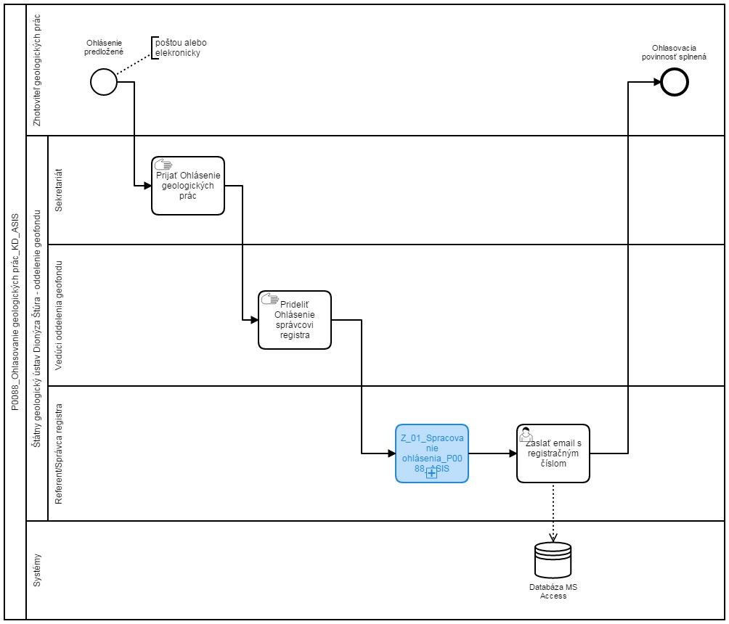
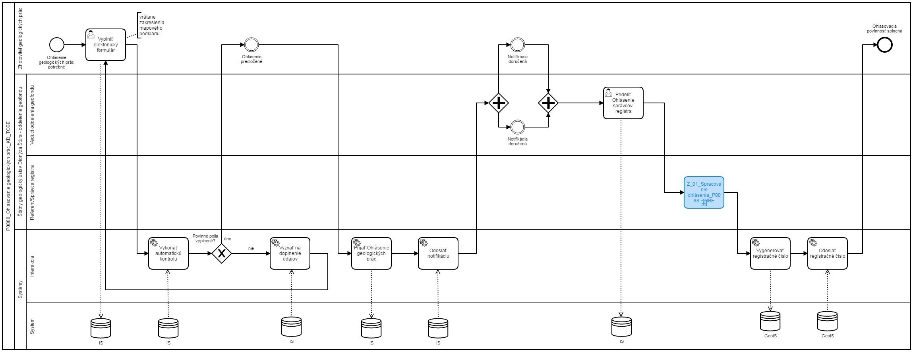
Sem prosím vložte procesnú mapu stavu AS IS a stavu TO BE
napr.
AS IS | TO BE

